상품제안서
물병 스트랩 | 상품코드: F16247

 |  |  |  |  |  |  | 02-412-0044 | www.easy1.co.kr
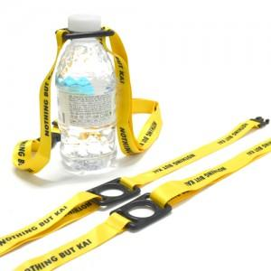 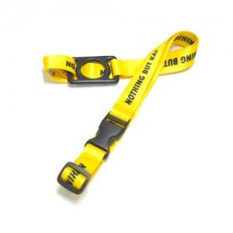 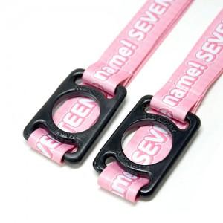

【상세/제작정보】 | 풀컬러 인쇄 맞춤제작 물병 스트랩

【인쇄/포장옵션】 | 풀칼라 / OPP(비닐)

【공급단가】 | 수량 | 100~ | 500~ | 1,000~ | 2,000~ | 5,000~
*VAT별도 | 단가 | 3,860원 | 3,790원 | 3,700원 | 3,630원 | 3,540원

【상품 URL】 | https://dev.easy1.co.kr:443/src/goods_detail.php?gdno=16247

